Legenda
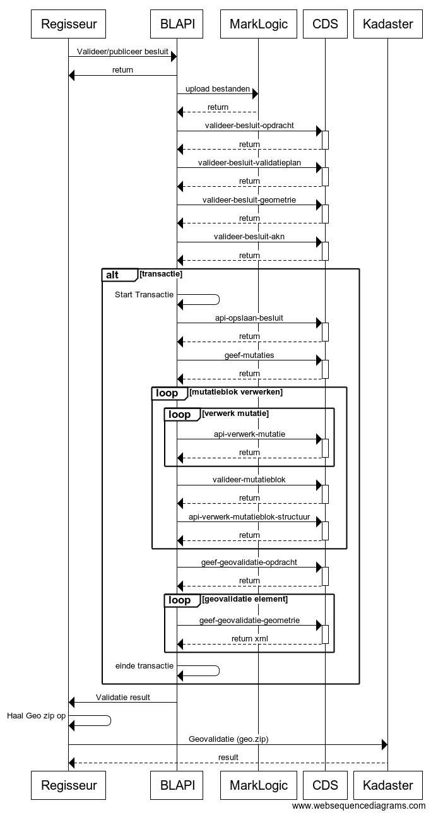
LEGENDA |  | Opmerking

PI12? | Is desbetreffende validatie gerealiseerd in PI12?
Ja | Validatie is gerealiseerd in versie van laatste afgelopen sprint in PI12
Nee | Validatie is NIET gerealiseerd in versie van PI12 en verder, omdat validatie - niet meer van toepassing is; en/of - validatie vanaf PI12 in STOP v0.98-kern is opgenomen (en met XSD-validatie wordt uitgevoerd).
TD | Te Doen: validatie omzetten van STOP v0.98-beta naar v0.98-kern
TD (nw) | Te Doen: nieuwe validatie (niet in STOP v0.98-beta, maar nu wel in v0.98-kern)

Id | Ìdentificatie van melding (DSO-breed uniek)
Naamsconventie <?> | Nu 4 letters + 4 cijfers: - wat betekenen die 4 letters (voorstel LVBB voor 4 cijfers: gerserveerde range per Subject); - wie beheert dit? Zowel DSO-breed, als bij elke partij (KOOP/Kadaster/Genovum vs PR30/PR31/PR33/PR34); - 4 letters: nu "LVBB", mogelijk later "STOP" erbij voor validatie buiten LVBB maar obv STOP

Type | Validatie/Verificatie
Validatie | Alleen het (input/output) bestand nodig om de controle uit te voeren, de geldigheid van het (input/output) bestand wordt gecontroleerd. Voorbeelden: voldoet het aan schema, datumBekendmaking ligt in de toekomst, DatumIWT ligt na datumBekendmaking.
Verificatie | Onderzoek naar/bevestigen van de juistheid waar meer dan het (input/output) bestand nodig om te verifiëren of aan de regel voldaan is. Voorbeeld: de combinatie OIN id en leveringId is uniek, het AKD ID is uniek, de DoelRegeling bestaat. Hiervoor moeten we controleren tegen de (id’s van de) al bestaande content binnen KOOP/LVBB en dat gaat dus verder dan de informatie uit betreffende bestand dat we aan het controleren zijn.

Foutcode | Classificatie van mogelijke fout(en)
Blokkerend | De aangeleverde informatie voldoet niet en kan niet worden verwerkt. De verwerking stopt.
Blokkerend voor consolidatie | De aangeleverde informatie t.b.v. het muteren en consolideren voldoet niet en de consolidatie kan niet gedaan worden (er kan geen correcte RegelingVersie / Toestand gemaakt worden). Deze fouten zijn dus NIET blokkerend voor de bekendmaking, alleen voor consolidatie.

Melding aan | Wie ontvangt de melding?
BG | Bevoegd Gezag (Ministerie/Provincie/Gemeente/Waterschap)
intern | Het niet voldoen aan additionele regels voor de output of evt. additionele meldingen in de verwerking van de input, wordt als een interne fout gezien: immers dit zou niet voor moeten komen: er is een fout/storing in de software opgetreden. Alle interne fouten worden niet gemeld aan het BG (immers zij kunnen hier niets mee)

Validator | Welke actor valideert desbetreffende validatieregel
LVBB-BHK | het bronhouderskoppelvlak van de LVBB (dit is een toekomstige invulling)
LVBB-PUB | het publicatiecomponent van de LVBB (na PI12 kunnen validaties verplaatst worden naar 'LVBB-BHK')
DSOLV-Ozon | het Ozon component van DSO-LV
Kadaster | het generieke geo-validatiecomponent van het Kadaster

Regelingtype | Kolommen 'WV' t/m 'PR'
WV | Waterschapsverordening
OP | Omgevingsplan
OV | Omgevingsverordening
AMR | AMvB / MR | Gecombineerd <?>
OVI | Omgevingsvisie
PB | Projectbesluit
PR | Programma | Niet vermeld <?>

Stap | In welke stap vindt volgens document 'LVBB Foutmeldingen 20181113.docx' de validatie plaats?
1 | Uitvoeren bestand- en schema-validaties op bestandsniveau (zijn alle bestanden aangeleverd en is de structuur juist).
2 | Bepalen van het validatieplan (welke controles moeten worden uitgevoerd op de payload).
3 | Uitvoeren van het validatieplan (voldoet de payload aan de eisen).
4 | Uitvoeren geo-validaties (controleren juistheid van de aangeleverde GML door het Kadaster).
5 | Uitvoeren consolidatie. Als geconstateerd wordt dat de inhoud bepaalde elementen bevat dan wordt vanuit de inhoud (een) toestand(en) aangemaakt.
6 | Bepalen validatieplan voor de aangemaakte toestand(en). Analoog aan 2.
7 | Uitvoeren validatieplan voor de aangemaakte toestand(en). Analoog aan 3.
8 | Alleen bij publicatie: controle of de consolidatie uitgevoerd kan worden.

LVBB-interactie | In welke interactie vindt volgens onderstaande Sequence Diagram de validatie in de LVBB plaats?

